สน.สภ.
แบบข้อมูลโครงการจัดซื้อจัดจ้างในรอบเดือน กุมภาพันธ์ 2568 ปีงบประมาณ พ.ศ.2568
สถานีตำรวจภูธรฆ้องชัย

ลำดับที่ | ปีงบประมาณ | ชื่อหน่วยงาน | อำเภอ | จังหวัด | กระทรวง | ประเภทหน่วยงาน | ชื่อรายการของงานที่จัดซื้อจัดจ้าง | วงเงินงบประมาณที่ได้รับจัดสรร (บาท) | แหล่งที่มาของงบประมาณ | สถานะการจัดซื้อจัดจ้าง | วิธีการจัดซื้อจัดจ้างฯ | ราคากลาง (บาท) | ราคาที่ตกลงจัดซื้อจดจ้าง | รายชื่อผู้ประกอบการจัดซื้อจัดจ้างที่ได้รับคัดเลือก | เลขที่โครงการในระบบ e-GP
1 | พ.ศ.2568 | สภ.ฆ้องชัย | ฆ้องชัย | กาฬสินธุ์ | สำนักงานตำรวจแห่งชาติ | หน่วยงานในสังกัดสำนักงานตำรวจแห่งชาติ | น้ำมัน | 100,200 | ตร. | ลงนามในสัญญา | เฉพาะเจาะจง | 100,200 | 100,200 | ห้างหุ้นส่วนจำกัดบอสโอเบลล์ (สถานีบริการ ปตท.) | ไม่ต้องดำเนินการผ่านระบบ e-GP
2 | พ.ศ.2569 | สภ.ฆ้องชัย | ฆ้องชัย | กาฬสินธุ์ | สำนักงานตำรวจแห่งชาติ | หน่วยงานในสังกัดสำนักงานตำรวจแห่งชาติ | วัสดุ อุปกรณ์ สนง. | 6,150 | ตร. | ลงนามในสัญญา | เฉพาะเจาะจง | 6,150 | 6,150 | ห้างหุ้นส่วนจำกัดคลังอักษร | ไม่ต้องดำเนินการผ่านระบบ e-GP
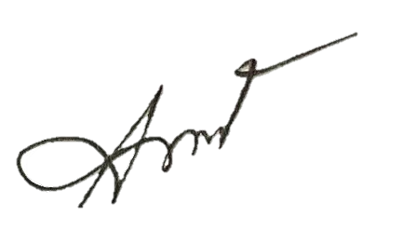
 |  |  |  |  |  |  |  | ตรวจแล้วถูกต้อง

 |  |  |  |  |  |  | พ.ต.อ.
 |  |  |  |  |  |  |  | ( ชัยพล พลเยี่ยม )
 |  |  |  |  |  |  |  | ผกก.สภ.ฆ้องชัย

